2. 外部サービスのモック
システム名 |  |  |  | ASWツアー内際共通 |  |  |  |  |  |  | ドキュメント名 |  | 外部サービスモック化ガイド |  |  |  |  |  | フェーズ | 基本設計 | 版 | 1.0.0
設計書種別 |  |  |  | 2. 外部サービスのモック |  |  |  |  |  |  | ID |  | 0 |  |  | 名称 |  | 0 | 作成日 | 2016-09-30 | 作成者 | NSSOL 鈴木
 |  |  |  |  |  |  |  |  |  |  |  |  |  |  |  |  |  |  | 更新日 |  | 更新者

 | 2. 外部サービスのモック

 |  | 外部サービスのモックは、SoapUIのモックサービス機能を使用する。
 |  | 作成したモックサービスをwarに出力し、APサーバ(WeblogicまたはTomcat)に配置することも可能。
 |  | モック化した外部サービスが呼び出されると、所定位置に配置したレスポンスデータをレスポンスとして返却する。

 |  | (1) モック化イメージ

 |  |  | ＜モック化前（実際の実装イメージ）＞
Service
Gatewayコンポーネント
RESTクライアントAPI
(RestClient)

XXServiceImpl
XXGatewayImpl
RestTemplate
連携システム
REST endpoint

DTO
詰替
DTO
context.xml

 |  |  | ＜モック化後＞
Service
Gatewayコンポーネント
RESTクライアントAPI
(RestClient)

SoapUI
レスポンスデータ (JSON)
XXServiceImpl
XXGatewayImpl
RestTemplate

DTO
詰替
DTO
context.xml
APサーバ
レスポンスデータ (JSON)
war
接続先をモックサービスに変更

SoapUIのモックサービス機能やwar出力したサービスでモック化した外部サービスを提供する。

 |  | (2) SOAPサービスのモック
 |  |  | SoapUIを使用し、WSDLからSOAPサービスのモックを自動生成する。
 |  |  | モック化したSOAPサービスが呼び出されると、所定位置に配置したレスポンスデータ(XMLファイル)をレスポンスとして返却する。

 |  |  | ア. SOAPサービスモックの構成
 |  |  |  | SOAPサービスモックの構成を以下に定義する。
 |  |  |  | SOAPサービスモックの構成の記述内で使用しているプレースホルダは以下の通り。
 |  |  |  |  | {system} |  |  |  |  | ： | atd（国内） ｜ ati（海外）
 |  |  |  |  | {接続先論理名} |  |  |  |  | ： | adam（販売） ｜ looks（LOOKS） ｜ google(Google) ・・・
 |  |  |  |  | {service} |  |  |  |  | ： | SOAPサービス名
 |  |  |  |  | {operation} |  |  |  |  | ： | SOAPオペレーション名
 |  |  |  |  | {responseRoot} |  |  |  |  | ： | モック設定ファイルのresponseRootに設定されている値
 |  |  |  |  | {responseDir} |  |  |  |  | ： | モック設定ファイルのresponseDirに設定されている値
 |  |  |  |  | {responseFile} |  |  |  |  | ： | モック設定ファイルのresponseFileに設定されている値

 |  |  |  | SOAPサービスモックの構成

 |  |  |  |  | SoapUI
 |  |  |  |  | └ | Projects
 |  |  |  |  |  | └ | {system}_{接続先論理名}Mock |  |  |  |  |  |  | ： | SoapUI Project
 |  |  |  |  |  |  | ├ | {service} |  |  |  |  |  | ： | WSDLから自動生成したSOAPサービス
 |  |  |  |  |  |  | │ | └ | {operation} |  |  |  |  | ： | WSDLから自動生成したSOAPオペレーション
 |  |  |  |  |  |  | │ |  | └ | Request 1 |  |  |  | ： | WSDLから自動生成したSOAPリクエスト
 |  |  |  |  |  |  | │
 |  |  |  |  |  |  | └ | {operation}MockService |  |  |  |  |  | ： | WSDLから自動生成したSOAPモックサービス
 |  |  |  |  |  |  |  | └ | {operation} |  |  |  |  | ： | WSDLから自動生成したSOAPモックオペレーション
 |  |  |  |  |  |  |  |  | └ | Response 1 |  |  |  | ： | WSDLから自動生成したSOAPモックレスポンス

このファイルがレスポンスデータとして返却される。
 |  |  |  |  | %SOAPUI_MOCK_BASE% |  |  |  |  |  |  |  |  | ： | モックサービスのベースとなるディレクトリ（環境変数に設定）
 |  |  |  |  | ├ | {responseRoot} |  |  |  |  |  |  |  | ： | 接続先毎のレスポンスディレクトリ
 |  |  |  |  | │ | └ | {responseDir} |  |  |  |  |  |  | ： | SOAPオペレーション毎のレスポンスディレクトリ
 |  |  |  |  | │ |  | └ | {responseFile} |  |  |  |  |  | ： | SOAPオペレーション毎のレスポンスデータ(XML)
 |  |  |  |  | └ | conf
 |  |  |  |  |  | └ | {system}_{接続先論理名}Mock.config |  |  |  |  |  |  | ： | 接続先毎のモック設定ファイル

 |  |  | イ. 環境変数の設定
 |  |  |  | 下表に記載の環境変数を追加する。

 |  |  |  |  | 環境変数名 |  |  |  |  |  |  | 値 |  |  |  |  | 説明
 |  |  |  |  | SOAPUI_MOCK_BASE |  |  |  |  |  |  | C:\soapui |  |  |  |  | モックサービスのベースとなるディレクトリ

 |  |  |  | 【参考：コマンドプロンプトを使った設定】
setx SOAPUI_MOCK_BASE "C:\soapui"

 |  |  | ウ. プロジェクトの作成

 |  |  |  | SoapUIを起動し、SoapUIのメニュー「 File > Create Empty Project」を選択

 |  |  |  | 空のプロジェクトが作成される。

 |  |  |  | 追加したプロジェクトのコンテキストメニューから「Rename」を選択し、プロジェクト名を変更する。
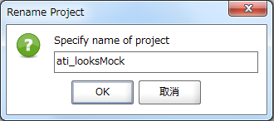

 |  |  |  | プロジェクト名を入力し、「OK」ボタン押下

 |  |  | エ. モックサービスの作成

 |  |  |  | プロジェクトのコンテキストメニューから「Add WSDL」を選択する。

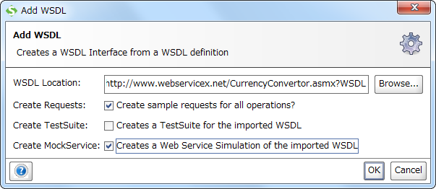

ローカルのWSDLファイルを指定することも可能。

チェックを付ける。

チェックを付ける。

 |  |  |  | WSDLファイルを入力し、Create Requests、Create MockServiceにチェックを付けてから「OK」ボタン押下

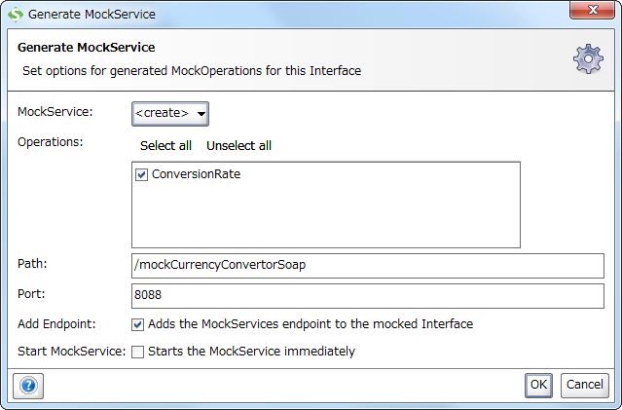

モック化したいSOAPオペレーションを選択する。

Path はクライアントにとっての呼出し先となる。

SoapUI上で公開する際のポート番号を指定する。

 |  |  |  | モック化したいSOAPオペレーションを選択し、「OK」ボタン押下

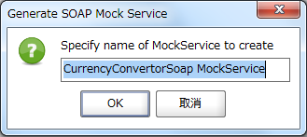

 |  |  |  | 「OK」ボタン押下

 |  |  |  | SOAPサービス、SOAPモックサービスが作成される。
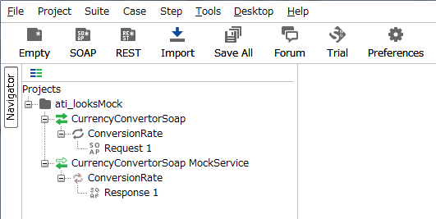

 |  |  |  | モックサービスをダブルクリックしてモックサービスエディタを開き、オプションアイコンをクリックする。
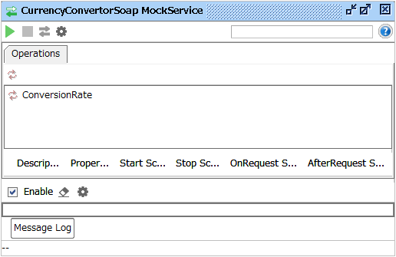

オプションアイコン

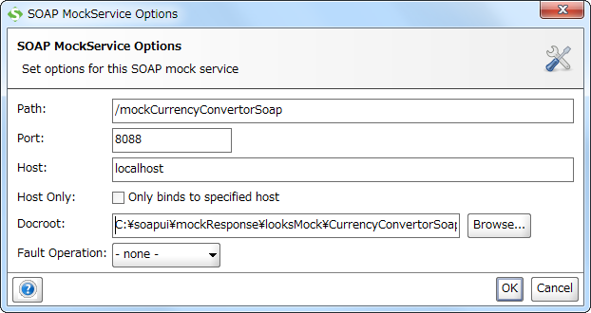

SoapUI上で公開する際のポート番号を指定する。

 |  |  |  | Port、Hostを入力し、「OK」ボタン押下
 |  |  |  | Port |  | ： | 任意
 |  |  |  | Host |  | ： | localhost

接続先毎にモック設定ファイルを作成
例：{system}が"ati"、{接続先論理名}が"looks"の場合
ファイル名：ati_looksMock.config
 |  |  | オ. モック設定ファイルの作成
 |  |  |  | 接続先毎に、以下内容のモック設定ファイルを%SOAPUI_MOCK_BASE%/confディレクトリ配下に作成する。
 |  |  |  | ファイル名は、{system}_{接続先論理名}Mock.config とする。

 |  |  |  | {system}_{接続先論理名}Mock.config

 |  |  |  | ① | responseRoot = '/mockResponse/{system}_{接続先論理名}Mock'

 |  |  |  | ② | {service} {
 |  |  |  |  |  | {operation} {
 |  |  |  |  |  |  | responseDir = '/{service}/{operation}'
テストケース毎にレスポンスディレクトリを変更することが可能
 |  |  |  |  |  |  | responseFile = '/{operation}.xml'
 |  |  |  |  |  | }
 |  |  |  |  |  |  | ：
テストケース毎にレスポンスファイルを変更することが可能
 |  |  |  |  |  |  | ：
 |  |  |  |  | }

 |  |  |  |  |  | 内容
 |  |  |  | ① |  | 接続先毎のレスポンスディレクトリを設定する。
 |  |  |  |  |  | 例：{system}が"ati"、{接続先論理名}が"looks"の場合
 |  |  |  |  |  |  | responseRoot = '/mockResponse/ati_looksMock'
 |  |  |  | ② |  | SOAPオペレーション毎のレスポンスファイルのディレクトリ、ファイル名を設定する。
 |  |  |  |  |  | 例：{service}が"CurrencyConvertorSoap"、{operation}が"ConversionRate"の場合
 |  |  |  |  |  |  | CurrencyConvertorSoap {
 |  |  |  |  |  |  |  | ConversionRate {
 |  |  |  |  |  |  |  |  | responseDir = '/CurrencyConvertorSoap/ConversionRate'
 |  |  |  |  |  |  |  |  | responseFile = '/ConversionRate-001.xml'
 |  |  |  |  |  |  |  | }
 |  |  |  |  |  |  | }

 |  |  | カ. レスポンスデータの設定
 |  |  |  | Groovyスクリプトを使用し、所定位置に配置したレスポンスデータ(XMLファイル)をレスポンスとして返却する。

 |  |  |  | モックオペレーションをダブルクリックしてモックオペレーションエディタを開く
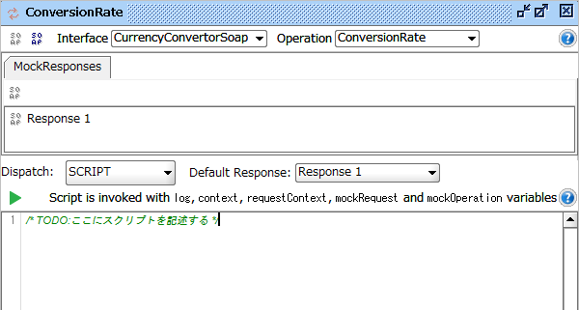

返却ルール

Groovyスクリプトを記述する。

 |  |  |  | 返却ルールを「SCRIPT」に設定し、ウインドウ下部のフォームに以下のGroovyスクリプトを記述する。

 |  |  |  | 記述するGroovyスクリプト

 |  |  |  | ① |  | def baseDir = System.getenv( "SOAPUI_MOCK_BASE" )
 |  |  |  |  |  | def config = new ConfigSlurper().parse( new File( baseDir + "/conf/{system}_{接続先論理名}Mock.config" ).toURL() )
 |  |  |  | ② |  | def responseDir = baseDir + config.responseRoot + config.{service}.{operation}.responseDir
 |  |  |  |  |  | def responseFile = config.{service}.{operation}.responseFile
 |  |  |  | ③ |  | log.info 'responsePath:' + responseDir + responseFile

 |  |  |  |  |  | def file = new File( responseDir, responseFile ).toURL().openStream()
 |  |  |  |  |  | def length = file.available()
 |  |  |  | ④ |  | mockRequest.httpResponse.setContentType( "application/xml; charset=UTF-8" )
 |  |  |  |  |  | mockRequest.httpResponse.setContentLength( length )
 |  |  |  |  |  | com.eviware.soapui.support.Tools.readAndWrite( file, length, mockRequest.httpResponse.getOutputStream() )
 |  |  |  |  |  | file.close()

 |  |  |  | ⑤ |  | return "Response 1"

 |  |  |  |  |  | 内容
 |  |  |  | ① |  | 環境変数：SOAPUI_MOCK_BASEの値を取得する。

 |  |  |  | ② |  | モック設定ファイルからレスポンスファイルのディレクトリ、ファイル名を取得する。
 |  |  |  |  |  | new ConfigSlurper().parse( new File( baseDir + "/conf/{system}_{接続先論理名}Mock.config" ).toURL() ) でモック設定ファイルを読み込む。
 |  |  |  |  |  | ※ファイル名については、前述の「オ. モック設定ファイルの作成」に合わせて修正すること。
 |  |  |  |  |  | 読み込んだモック設定ファイルの項目をドット区切りで指定できる。
 |  |  |  |  |  |  | config.responseRoot でresponseRootの値を取得する。
 |  |  |  |  |  |  | config.{service}.{operation}.responseDir でresponseDirの値を取得する。
 |  |  |  |  |  |  | config.{service}.{operation}.responseFile でresponseFileの値を取得する。
 |  |  |  |  |  |  | ※{service}、{operation} については、前述の「オ. モック設定ファイルの作成」に合わせて修正すること。

 |  |  |  | ③ |  | log.info でログ出力する。
 |  |  |  |  |  | ログはSoapUIメインウィンドウ最下部「script log」に出力される。

 |  |  |  | ④ |  | mockRequest.httpResponse でレスポンスを取得する。
 |  |  |  |  |  | com.eviware.soapui.support.Tools.readAndWrite( file, length, mockRequest.httpResponse.getOutputStream() ) でレスポンスにファイルの内容を書き込む

 |  |  |  | ⑤ |  | return で指定したレスポンス名のレスポンスが返却される。

 |  |  |  | ※リクエスト内容を判定し、返却するレスポンスファイルを切り替えたい場合は、Groovyスクリプトを各自修正すること。
 |  |  |  | 参考：「3. 参考 (1) Groovyスクリプト例」

 |  |  | キ. モックサービスの実行
 |  |  |  | SoapUI上で実行したモックサービスにリクエストを送信すると、定義した通りのレスポンスが返却される。

 |  |  |  | 実行したいモックサービスをダブルクリックしてモックサービスエディタを開く。
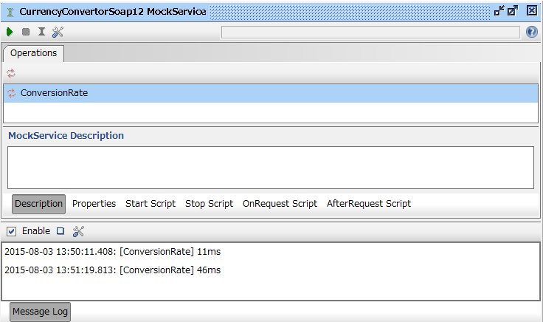

「実行」ボタン

リクエストを受けるとログが出力される

 |  |  |  | 「実行」ボタンを押下することでモックサービスが実行される。

 |  | (3) RESTサービスのモック
 |  |  | SoapUIを使用し、RESTサービスのモックを作成する。
 |  |  | 所定位置に配置したレスポンスデータ(JSONファイル)をレスポンスとして返却する。

 |  |  | ア. RESTサービスモックの構成
 |  |  |  | RESTサービスモックの構成を以下に定義する。
 |  |  |  | RESTサービスモックの構成の記述内で使用しているプレースホルダは以下の通り。
 |  |  |  |  | {system} |  |  |  |  | ： | atd（国内） ｜ ati（海外）
 |  |  |  |  | {接続先論理名} |  |  |  |  | ： | spook（SPOOK）
 |  |  |  |  | {service} |  |  |  |  | ： | RESTモックサービス名
 |  |  |  |  | {action} |  |  |  |  | ： | RESTモックアクション名
 |  |  |  |  | {responseRoot} |  |  |  |  | ： | モック設定ファイルのresponseRootに設定されている値
 |  |  |  |  | {responseDir} |  |  |  |  | ： | モック設定ファイルのresponseDirに設定されている値
 |  |  |  |  | {responseFile} |  |  |  |  | ： | モック設定ファイルのresponseFileに設定されている値

 |  |  |  | RESTサービスモックの構成

 |  |  |  |  | SoapUI
 |  |  |  |  | └ | Projects
 |  |  |  |  |  | └ | {system}_{接続先論理名}Mock |  |  |  |  |  |  | ： | SoapUI Project
 |  |  |  |  |  |  | └ | {action}MockService |  |  |  |  |  | ： | RESTモックサービス

このファイルがレスポンスデータとして返却される。
 |  |  |  |  | %SOAPUI_MOCK_BASE% |  |  |  |  |  |  |  |  | ： | モックサービスのベースとなるディレクトリ（環境変数に設定）
 |  |  |  |  | ├ | {responseRoot} |  |  |  |  |  |  |  | ： | 接続先毎のレスポンスディレクトリ
 |  |  |  |  | │ | └ | {responseDir} |  |  |  |  |  |  | ： | RESTサービス毎のレスポンスディレクトリ
 |  |  |  |  | │ |  | └ | {responseFile} |  |  |  |  |  | ： | RESTサービス毎のレスポンスファイル
 |  |  |  |  | └ | conf
 |  |  |  |  |  | └ | {system}_{接続先論理名}Mock.config |  |  |  |  |  |  | ： | 接続先毎のモック設定ファイル

 |  |  | イ. 環境変数の設定
 |  |  |  | 下表に記載の環境変数を追加する。

 |  |  |  |  | 環境変数名 |  |  |  |  |  |  | 値 |  |  |  |  | 説明
 |  |  |  |  | SOAPUI_MOCK_BASE |  |  |  |  |  |  | C:\soapui |  |  |  |  | モックサービスのベースとなるディレクトリ

 |  |  |  | 【参考：コマンドプロンプトを使った設定】
setx SOAPUI_MOCK_BASE "C:\soapui"

 |  |  | ウ. プロジェクトのインポート
 |  |  |  | コードジェネレータで生成したSoapUI Projectファイルをインポートする。
 |  |  |  | ※SoapUI Projectファイルの作成手順については、「ID_コードジェネレータ利用ガイド - 4. SoapUI Poject生成手順」参照

 |  |  |  | SoapUIを起動し、SoapUIのメニュー「 File > Import Project」を選択

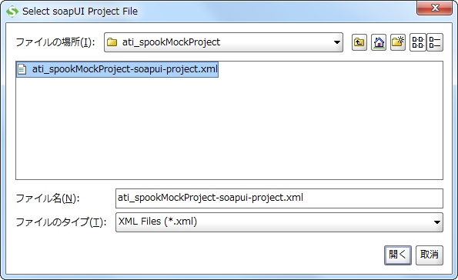

 |  |  |  | インポートしたいSoapUI Projectファイルを選択し、「開く」ボタン押下

 |  |  |  | インポートしたSoapUI Projectが表示される。
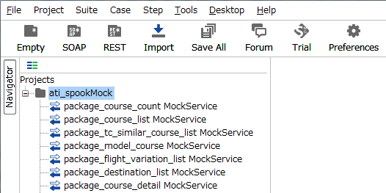

 |  |  | エ. モックサービスの設定

 |  |  |  | モックサービスをダブルクリックしてモックサービスエディタを開き、オプションアイコンをクリックする。
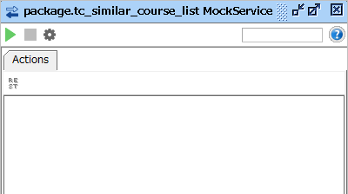

オプションアイコン

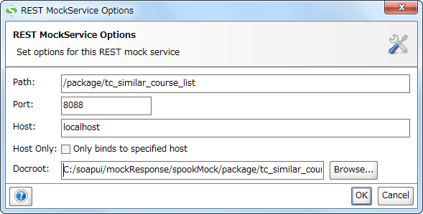

SoapUI上で公開する際のポート番号を指定する。

 |  |  |  | Port、Hostを入力し、「OK」ボタン押下
 |  |  |  | Port |  | ： | 任意
 |  |  |  | Host |  | ： | localhost

 |  |  | オ. モック設定ファイルの配置
 |  |  |  | コードジェネレータで生成したモック設定ファイルを%SOAPUI_MOCK_BASE%/confディレクトリ配下に配置する。

 |  |  |  | (参考) コードジェネレータで生成したモック設定ファイル

 |  |  |  |  | ati_spookMock.config

 |  |  |  |  |  | responseRoot = '/mockResponse/ati_spookMock'

テストケース毎にレスポンスディレクトリを変更することが可能
 |  |  |  |  |  | package_course_count {
 |  |  |  |  |  | responseDir = '/package/course_count'
 |  |  |  |  |  | responseFile = '/course_count.json'
 |  |  |  |  |  | }

テストケース毎にレスポンスファイルを変更することが可能
 |  |  |  |  |  | package_course_list {
 |  |  |  |  |  | responseDir = '/package/course_list'
 |  |  |  |  |  | responseFile = '/course_list.json'
 |  |  |  |  |  | }

 |  |  |  |  |  |  |  |  | ：
 |  |  |  |  |  |  |  |  | ：

 |  |  | カ. レスポンスデータの設定
 |  |  |  | Groovyスクリプトを使用し、所定位置に配置したレスポンスデータ(JSONファイル)をレスポンスとして返却する。
 |  |  |  | コードジェネレータで生成したSoapUI Projectファイルには、Groovyスクリプトが記述されている。

 |  |  |  | モックサービスをダブルクリックしてモックオペレーションエディタを開く
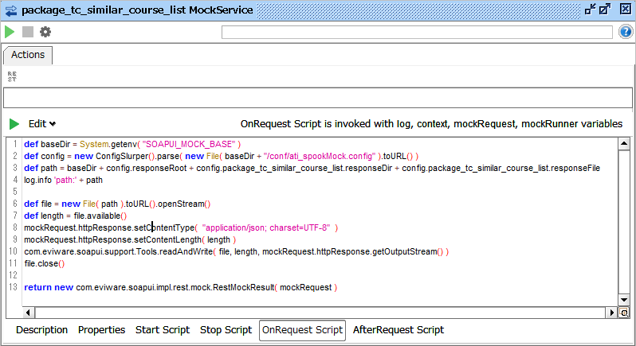

Groovyスクリプトが記述されている。

 |  |  |  | 「OnRequest Script」タブを開くと、Groovyスクリプトが表示される。

 |  |  |  | (参考) 記述されているGroovyスクリプト

 |  |  |  | ① |  | def baseDir = System.getenv( "SOAPUI_MOCK_BASE" )
 |  |  |  |  |  | def config = new ConfigSlurper().parse( new File( baseDir + "/conf/ati_spookMock.config" ).toURL() )
 |  |  |  | ② |  | def responseDir = baseDir + config.responseRoot + config.package_tc_similar_course_list.responseDir
 |  |  |  |  |  | def responseFile = config.{service}.{operation}.responseFile
 |  |  |  | ③ |  | log.info 'responsePath:' + responseDir + responseFile

 |  |  |  |  |  | def file = new File( responseDir, responseFile ).toURL().openStream()
 |  |  |  |  |  | def length = file.available()
 |  |  |  | ④ |  | mockRequest.httpResponse.setContentType( "application/json; charset=UTF-8" )
 |  |  |  |  |  | mockRequest.httpResponse.setContentLength( length )
 |  |  |  |  |  | com.eviware.soapui.support.Tools.readAndWrite( file, length, mockRequest.httpResponse.getOutputStream() )
 |  |  |  |  |  | file.close()

 |  |  |  | ⑤ |  | return new com.eviware.soapui.impl.rest.mock.RestMockResult( mockRequest )

 |  |  |  |  |  | 内容
 |  |  |  | ① |  | 環境変数：SOAPUI_MOCK_BASEの値を取得する。

 |  |  |  | ② |  | モック設定ファイルからレスポンスファイルのディレクトリ、ファイル名を取得する。
 |  |  |  |  |  | new ConfigSlurper().parse( new File( baseDir + "/conf/ati_spookMock.config" ).toURL() ) でモック設定ファイルを読み込む。
 |  |  |  |  |  | 読み込んだモック設定ファイルの項目をドット区切りで指定できる。
 |  |  |  |  |  |  | config.responseRoot でresponseRootの値を取得する。
 |  |  |  |  |  |  | config.package_tc_similar_course_list.responseDir でresponseDirの値を取得する。
 |  |  |  |  |  |  | config.package_tc_similar_course_list.responseFile でresponseFileの値を取得する。

 |  |  |  | ③ |  | log.info でログ出力する。
 |  |  |  |  |  | ログはSoapUIメインウィンドウ最下部「script log」に出力される。

 |  |  |  | ④ |  | mockRequest.httpResponse でレスポンスを取得する。
 |  |  |  |  |  | com.eviware.soapui.support.Tools.readAndWrite( file, length, mockRequest.httpResponse.getOutputStream() ) でレスポンスにファイルの内容を書き込む

 |  |  |  | ⑤ |  | return new com.eviware.soapui.impl.rest.mock.RestMockResult( mockRequest ) でレスポンスが返却される。

 |  |  |  | ※リクエスト内容を判定し、返却するレスポンスファイルを切り替えたい場合は、Groovyスクリプトを各自修正すること。
 |  |  |  | 参考：「3. 参考 (1) Groovyスクリプト例」

 |  |  | キ. モックサービスの実行
 |  |  |  | SoapUI上で実行したモックサービスにリクエストを送信すると、定義した通りのレスポンスが返却される。

 |  |  |  | 実行したいモックサービスをダブルクリックしてモックサービスエディタを開く。
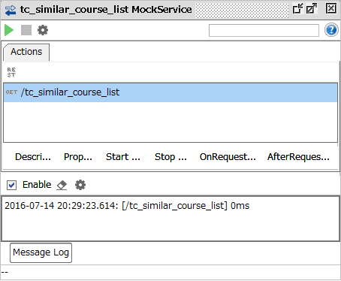

「実行」ボタン

リクエストを受けるとログが出力される
 |  |  |  | 「実行」ボタンを押下することでモックサービスが実行される。

 |  | (4) war出力
 |  |  | 作成したモックサービスはwar出力が可能。
 |  |  | 出力したwarをAPサーバ(WeblogicまたはTomcat)にデプロイしてモックサービスを稼働させることもできる。

 |  |  | ア. war出力手順

 |  |  |  | プロジェクトのコンテキストメニューから「Deploy As War」 を選択する。

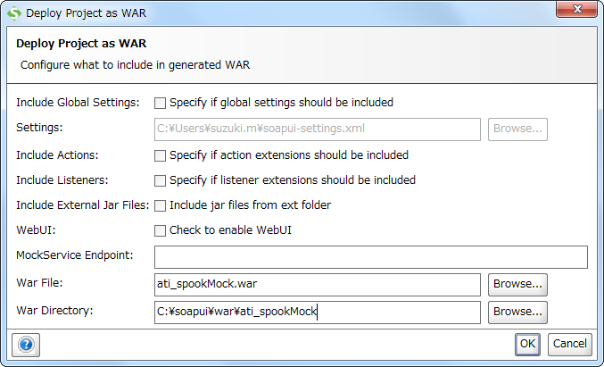

 |  |  |  | War File、War Directoryを入力し、「OK」ボタン押下
 |  |  |  | War File |  |  |  | ： | 任意
 |  |  |  | War Directory |  |  |  | ： | 任意

 |  |  |  | warファイルが出力される。
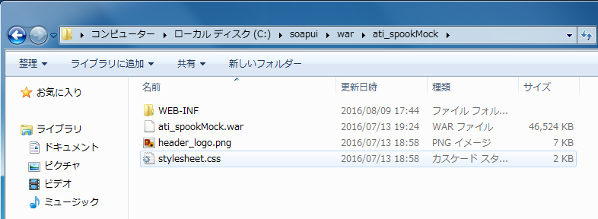

 |  |  | イ. weblogic.xml追加手順
 |  |  |  | SoapUIから出力するwarファイルにはweblogic.xml が含まれないため、warファイルにweblogic.xmlを追加する。
 |  |  |  | ※APサーバにWeblogicを使用する場合のみ本手順を実施

 |  |  |  | a. weblogic.xmlファイル作成
 |  |  |  |  | 以下内容のweblogic.xmlファイルをwar出力ディレクトリ\WEB-INF配下に作成する。

 |  |  |  |  |  | weblogic.xml
<?xml version="1.0" encoding="UTF-8"?>
<weblogic-web-app
xmlns="http://xmlns.oracle.com/weblogic/weblogic-web-app"
xmlns:xsi="http://www.w3.org/2001/XMLSchema-instance"
xsi:schemaLocation="http://xmlns.oracle.com/weblogic/weblogic-web-app http://xmlns.oracle.com/weblogic/weblogic-web-app/1.7/weblogic-web-app.xsd">
<container-descriptor>
<prefer-web-inf-classes>false</prefer-web-inf-classes>
<prefer-application-packages>
<package-name>org.apache.commons.*</package-name>
<package-name>org.apache.log4j.*</package-name>
<package-name>org.slf4j.*</package-name>
</prefer-application-packages>
</container-descriptor>
</weblogic-web-app>

 |  |  |  | b. weblogic.xmlファイル追加
 |  |  |  |  | コマンドプロンプトにて、次のコマンドを実行し、warファイルにweblogic.xmlを追加する。
cd c:\soapui\ati_spookMock
%JAVA_HOME%\bin\jar -uvf ati_spookMock.war WEB-INF/weblogic.xml

 |  |  |  |  | ※warディレクトリ、warファイル名は適宜書き換えること

 |  |  |  | ｃ. weblogic.xmlファイル追加確認
 |  |  |  |  | コマンドプロンプトにて、次のコマンドを実行し、warファイルにweblogic.xmlが含まれていることを確認する。
cd c:\soapui\ati_spookMock
%JAVA_HOME%\bin\jar -tf ati_spookMock.war

 |  |  |  |  | ※warディレクトリ、warファイル名は適宜書き換えること

